MARZO 23
REPÚBLICA DOMINICANA
DIRECCIÓN NACIONAL DE CONTROL DE DROGAS
RELACIÓN DE CUENTAS POR PAGAR
DEPARTAMENTO DE CONTABILIDAD
2023-03-31
VALORES RD$

Fecha de Factura | No.Fact. | Nombre del Acreedor | Rnc /Cédula | Concepto | Codificación Objetal | Deuda | Fecha Límite de Pago
2023-03-14 | 1026 | ALEGRE EVENTOS, SRL. | 131289517 | Eventos Generales | 2.2.8.6.01 | 12,154.00 | 2023-04-14
2023-02-28 | 2132 | AMERICAN BUSINES MACHINE, SRL. | 101103434 | Útiles de Oficina e Informática | 2.3.9.2.01 | 826,165.20 | 2023-03-28
2023-03-13 | 126 | CODEVE SRL. | 130944792 | Obras Menores de Edificaciones | 2.2.7.1.01 | 612,000.00 | 2023-04-13
2023-02-17 | 75 | CONSULTORÍA Y SERVICIOS SALPER | 124029996 | Fumigación | 2.2.8.5.01 | 197,828.00 | 2023-03-17
2023-03-09 | 51 | CORP.DESARROLLO DE DE SEGURIDAD | 130960666 | Licencias de Informáticas | 2.2.5.9.01 | 37,172,617.00 | 2023-04-09
2023-03-16 | 375 | CTAV. SRL. | 130814912 | Eventos Generales | 2.2.8.6.01 | 769,655.00 | 2023-04-16
2023-03-07 | 3168 | GTG INDUSTRIAL, SRL | 401506793 | Útiles de Limpieza | 2.3.9.1.01 | 625,028.30 | 2023-04-07
2023-02-21 | 1668 | MOTO FRANCIS, SRL. | 101860707 | Servicios de Manten.y Repar. | 2.2.7.1.02 | 15,741.20 | 2023-03-21
2023-03-13 | 616 | PAPELERÍA ANA FELICIA | 130993858 | Productos de Artes Gráficas | 2.3.3.3.01 | 600,000.00 | 2023-04-13
2022-11-02 | 641 | SUNIX PETROLEUM | 130192731 | Gasolina | 2.3.7.1.01 | 587,200.00 | 2022-12-02
TOTAL,………………. |  |  |  |  |  | 41,418,388.70
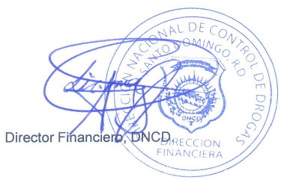

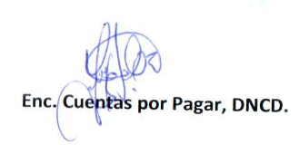

ENC. CUENTAS POR PAGAR |  |  | ENC. DEPTO. DE CONTABILIDAD |  | DIRECTOR FINANCIERO
Firma |  |  | Firma |  | Firma

